Sistem NovingAIR BLUE, configu
 | GRTDPVT+75 | GRTDOVT+75 | GRTKRVT+75 | GRTKR-125 | GRTKR-160 | GRTKR-200 | GRTLMVT+75 | GRTMBVT+75 | GRTMSVT+75 | GRTZAVT+75 | GRTPO-DN125*300 | GRTKR-125MUF |  |  | GRTDPVT+75 | GRTDOVT+75 | GRTKRVT+75 | GRTKR-125 | GRTKR-160 | GRTKR-200 | GRTLMVT+75 | GRTMBVT+75 | GRTMSVT+75 | GRTZAVT+75 | GRTPO-DN125*300 | GRTKR-125MUF
SYSTEM NovingAIR Blue | Capac fara gauri | Capac cu gauri | Spigot DN 75 cu clema | Spigot DN 125 | Spigot DN160 | Spigot DN200 | Cuplaj module | Modul de baza | Extensie modul | Capac DN 75 | Extindere Spigot 125 | Spigot Mufa 127 | Pret catalog cu TVA | Cantitate (aici completati cantitatea necesara de produse finite) | Capac fara gauri | Capac cu gauri | Spigot DN 75 cu clema | Spigot DN 125 | Spigot DN160 | Spigot DN200 | Cuplaj module | Modul de baza | Extensie modul | Capac DN 75 | Extindere Spigot 125 | Spigot Mufa 127
Pret modul cu TVA inclus | 22.00 | 31.00 | 21.00 | 33.00 | 67.00 | 73.00 | 47.00 | 63.00 | 76.00 | 10.00 | 20.00 | 33.00 |  |  | 22.00 | 31.00 | 21.00 | 33.00 | 67.00 | 73.00 | 47.00 | 63.00 | 76.00 | 10.00 | 20.00 | 33.00
Plenum sau distribuitor asamblat | NUMAR DE MODULE NECESARE PENTRU ASAMBLAREA PLENUMURILOR SI DISTRIBUITOARELOR:
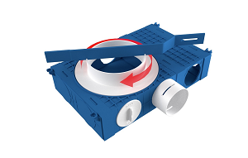 DISTRIBUITOR CONFIGURABIL introducere |  | 2 | 10 |  |  | 1 |  | 1 | 3 | 0 |  |  | 636.00 | 0 | 0 | 0 | 0 | 0 | 0 | 0 | 0 | 0 | 0 | 0 | 0 | 0
DISTRIBUITOR CONFIGURABIL extractie |  | 2 | 10 |  | 1 |  |  | 1 | 4 | 6 |  |  | 766.00 | 0 | 0 | 0 | 0 | 0 | 0 | 0 | 0 | 0 | 0 | 0 | 0 | 0
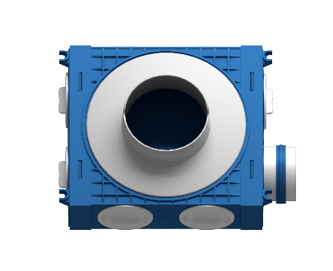 1-spigot plenum 127 | 2 |  | 1 |  |  |  |  | 1 |  | 3 |  | 1 | 191.00 | 0 | 0 | 0 | 0 | 0 | 0 | 0 | 0 | 0 | 0 | 0 | 0 | 0
1-spigot plenum cu extindere spigot 125 | 2 |  | 1 | 1 |  |  |  | 1 |  | 3 | 1 |  | 211.00 | 0 | 0 | 0 | 0 | 0 | 0 | 0 | 0 | 0 | 0 | 0 | 0 | 0
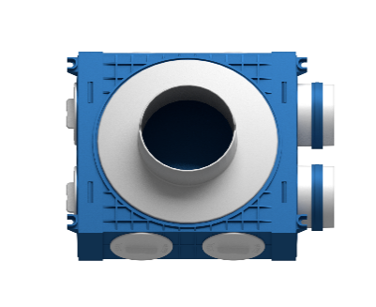 2-spigot plenum 127 | 2 |  | 2 |  |  |  |  | 1 |  | 2 |  | 1 | 202.00 | 0 | 0 | 0 | 0 | 0 | 0 | 0 | 0 | 0 | 0 | 0 | 0 | 0
2-spigot plenum cu extindere spigot 125 | 2 |  | 2 | 1 |  |  |  | 1 |  | 2 | 1 |  | 222.00 | 0 | 0 | 0 | 0 | 0 | 0 | 0 | 0 | 0 | 0 | 0 | 0 | 0
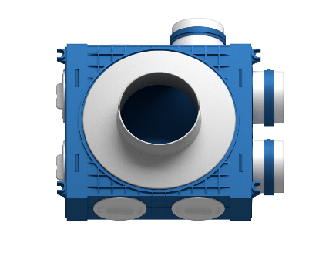 3-spigot plenum | 2 |  | 3 |  |  |  |  | 1 |  | 1 |  | 1 | 213.00 | 0 | 0 | 0 | 0 | 0 | 0 | 0 | 0 | 0 | 0 | 0 | 0 | 0
3-spigot plenum box cu extindere | 2 |  | 3 | 1 |  |  |  | 1 |  | 1 | 1 |  | 233.00 | 0 | 0 | 0 | 0 | 0 | 0 | 0 | 0 | 0 | 0 | 0 | 0 | 0
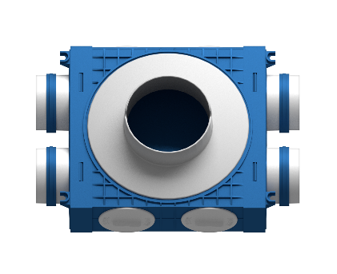 4-spigot distribuitor cu intrare pe DN 125 | 2 |  | 4 |  |  |  |  | 1 |  |  |  | 1 | 224.00 | 0 | 0 | 0 | 0 | 0 | 0 | 0 | 0 | 0 | 0 | 0 | 0 | 0
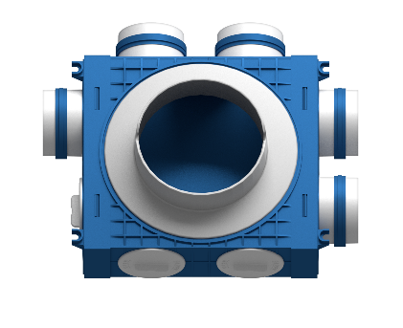 5-spigot distribuitor cu intrare pe DN 160 | 1 | 1 | 5 |  | 1 |  |  | 1 |  | 1 |  |  | 298.00 | 0 | 0 | 0 | 0 | 0 | 0 | 0 | 0 | 0 | 0 | 0 | 0 | 0
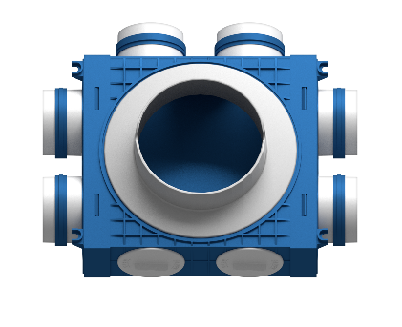 6-spigot distribuitor cu intrare pe DN 160 | 1 | 1 | 6 |  | 1 |  |  | 1 |  |  |  |  | 309.00 | 0 | 0 | 0 | 0 | 0 | 0 | 0 | 0 | 0 | 0 | 0 | 0 | 0
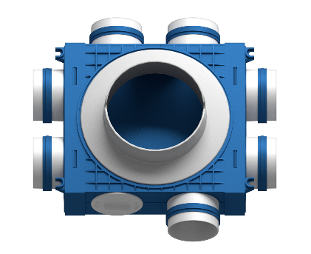 7-spigot distribuitor cu intrare pe DN 160 |  | 2 | 7 |  | 1 |  |  | 1 |  | 1 |  |  | 349.00 | 0 | 0 | 0 | 0 | 0 | 0 | 0 | 0 | 0 | 0 | 0 | 0 | 0
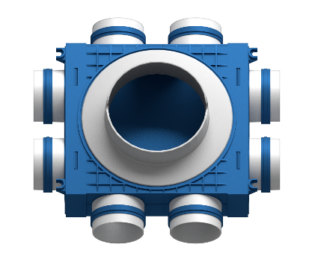 8-spigot distribuitor cu intrare pe DN 160 |  | 2 | 8 |  | 1 |  |  | 1 |  |  |  |  | 360.00 | 0 | 0 | 0 | 0 | 0 | 0 | 0 | 0 | 0 | 0 | 0 | 0 | 0
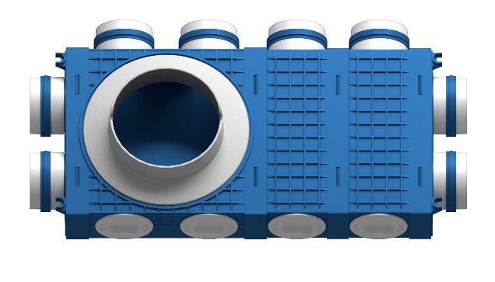 8-spigot distribuitor cu intrare pe DN 200 |  | 2 | 8 |  | 0 | 1 |  | 1 | 2 | 4 |  |  | 558.00 | 0 | 0 | 0 | 0 | 0 | 0 | 0 | 0 | 0 | 0 | 0 | 0 | 0
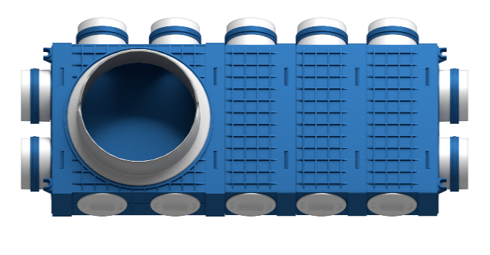 9-spigot distribuitor cu intrare pe DN 200 |  | 2 | 9 |  |  | 1 |  | 1 | 3 | 1 |  |  | 625.00 | 0 | 0 | 0 | 0 | 0 | 0 | 0 | 0 | 0 | 0 | 0 | 0 | 0
10-spigot distribuitor cu intrare pe DN 200 |  | 2 | 10 |  |  | 1 |  | 1 | 1 |  |  |  | 484.00 | 0 | 0 | 0 | 0 | 0 | 0 | 0 | 0 | 0 | 0 | 0 | 0 | 0
11-spigot distribuitor cu intrare pe DN 200 |  | 2 | 11 |  |  | 1 |  | 1 | 2 | 1 |  |  | 591.00 | 0 | 0 | 0 | 0 | 0 | 0 | 0 | 0 | 0 | 0 | 0 | 0 | 0
12-spigot distribuitor cu intrare pe DN 200 |  | 2 | 12 |  |  | 1 |  | 1 | 2 |  |  |  | 602.00 | 0 | 0 | 0 | 0 | 0 | 0 | 0 | 0 | 0 | 0 | 0 | 0 | 0
13-spigot distribuitor cu intrare pe DN 200 |  | 2 | 13 |  |  | 1 |  | 1 | 3 | 1 |  |  | 709.00 | 0 | 0 | 0 | 0 | 0 | 0 | 0 | 0 | 0 | 0 | 0 | 0 | 0
14-spigot distribuitor cu intrare pe DN 200 |  | 2 | 14 |  |  | 1 |  | 1 | 3 |  |  |  | 720.00 | 0 | 0 | 0 | 0 | 0 | 0 | 0 | 0 | 0 | 0 | 0 | 0 | 0
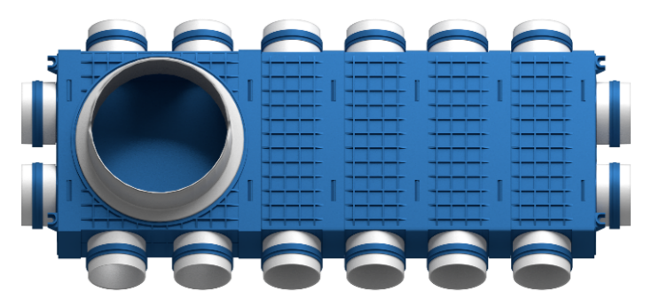 16-spigot distribuitor cu intrare pe DN 200 |  | 2 | 16 |  |  | 1 |  | 1 | 4 |  |  |  | 838.00 | 0 | 0 | 0 | 0 | 0 | 0 | 0 | 0 | 0 | 0 | 0 | 0 | 0
 |  |  |  |  |  |  |  |  |  |  |  |  |  | Suplimentari | 0 |  | 0 |  |  |  | 0 |  | 0 | 0 | 0 | 0
 |  |  |  |  |  |  |  |  |  |  |  |  |  | Aici veti vedea ce e necesar sa comandati | 0 | 0 | 0 | 0 | 0 | 0 | 0 | 0 | 0 | 0 | 0 | 0
 |  |  |  |  |  |  |  |  |  |  |  |  |  |  | Pret pe componente | - | - | - | - | - | - | - | - | - | - | -
 |  |  |  |  |  |  |  |  |  |  |  |  |  |  | Valoare totala comanda, lei cu TVA inclus |  |  |  |  |  |  |  |  |  |  | -
INDICATII:
Se completeaza coloana verde inchis cu nr de unitati finite necesare. ( de ex 8 plenumuri cu o iesire, 2 distribuitoare 8x75, 160, etc).
Pe LINIA 24 vor aparea cantitatile de componente necesare pentru comanda.
Ele se pot comanda online sau pe office@novingair.com
Pentru utilizarea plenumurilor fara extensie se recomanda ilocuirea spigotului DN125 cu MUFA DN127
MUFA DN127 va permite un sistem plat iar valva anemostat se va introduce direct in mufa, fara necesitatea utilizarii extensiei de 125.

Nu uitati sa adaugati pe comanda un nr de garnituri egal cu nr de spigoti dDN75 + 2 x nr de clapete de reglaj NovingMETER,
capace de plenum DN125 egal cu nr de spigoti/mufe DN125/DN127, cheia de asamblare.

